ITS-MANEJO SINDROMICO
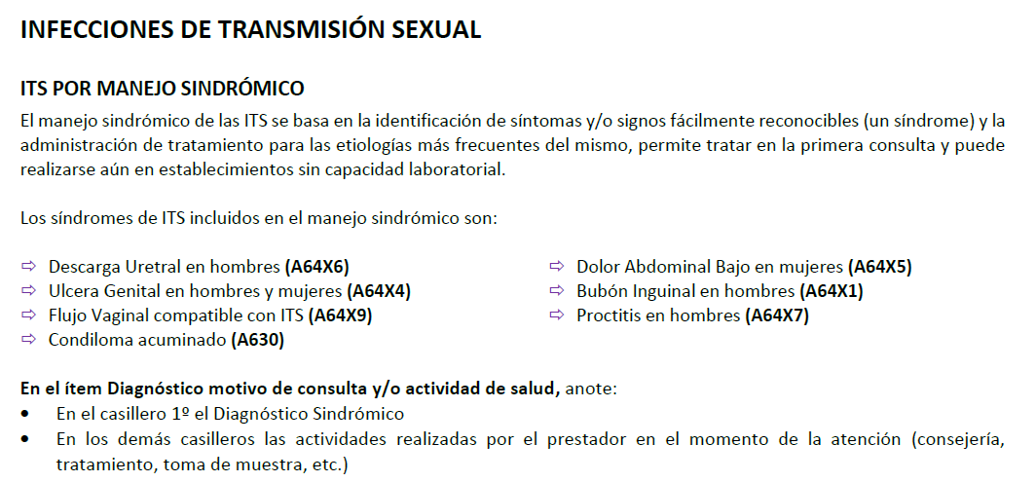
ACTIVIDAD LO REALIZA A LA OBSTETRA

DIAGNOSTICO SINDROMICO
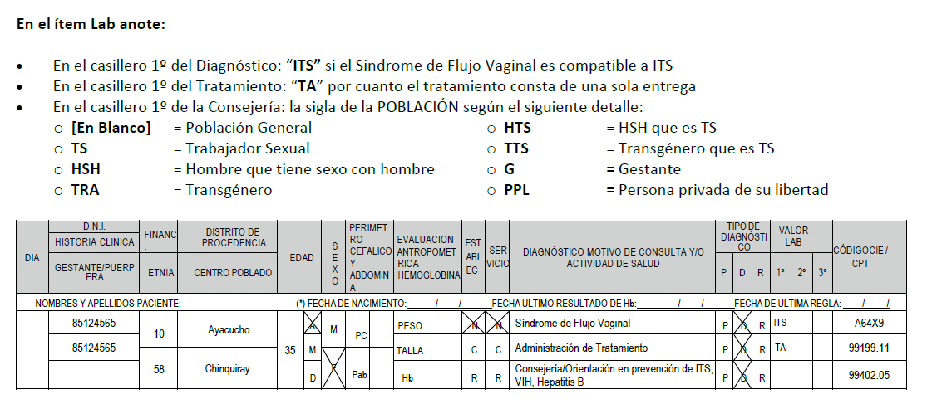
En el ítem Diagnóstico motivo de consulta y/o actividad de salud anote:
Diagnóstico Sindrómico | ACTIVIDAD LO REALIZA A LA OBSTETRA

DESCARGA URETRAL
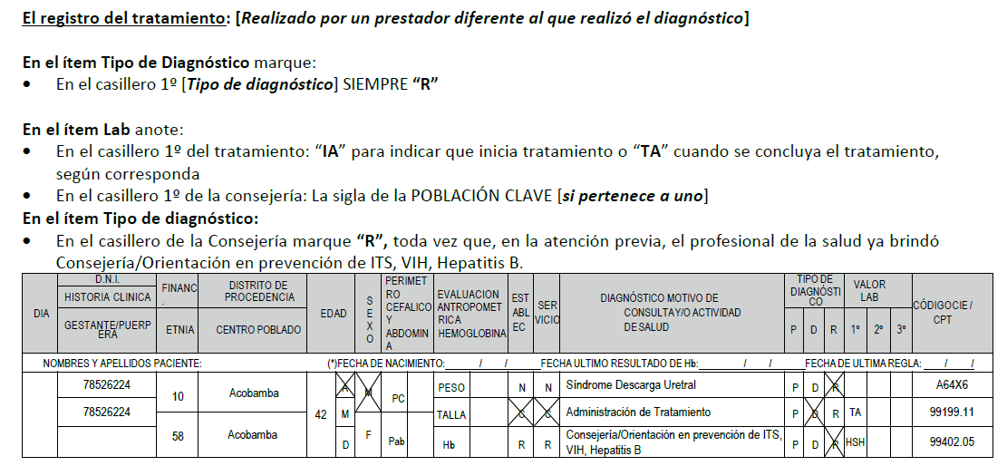

ACTIVIDAD LO REALIZA A LA OBSTETRA

ABORD. VIH-SIFILIS-HEPATITIS B
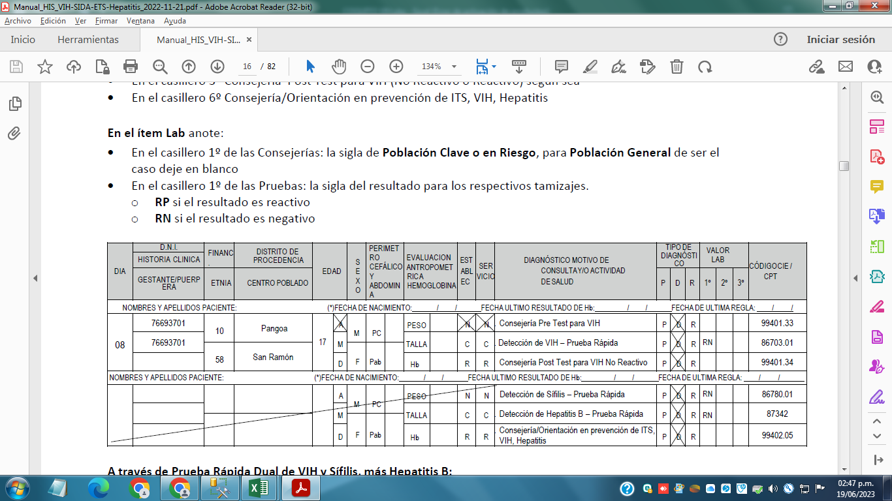
MODELO DEL REGISTRO DE ABORDAJE PRUEBA RAPIDA VIH, SÍFILIS Y HEPATITIS B
A través de Pruebas Rápidas Individuales:

POBLACION EXTRANJERA
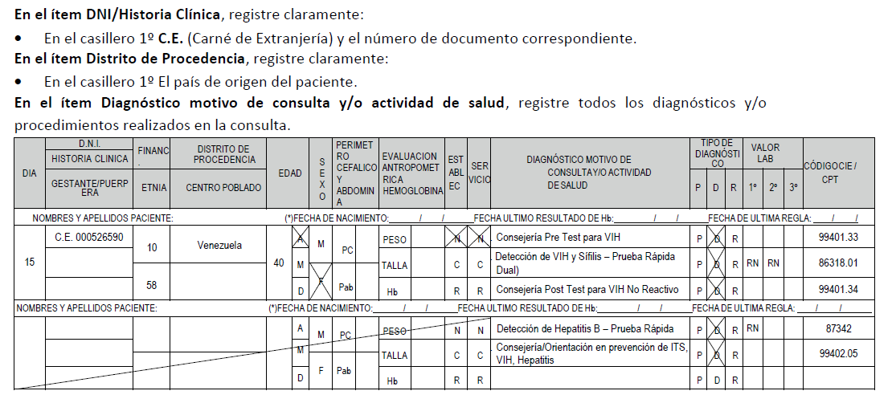
REGISTRO CUANDO LA ATENCIÓN SE REALIZA A POBLACIÓN EXTRANJERA

POBLACION INDIGENA-ETNIA
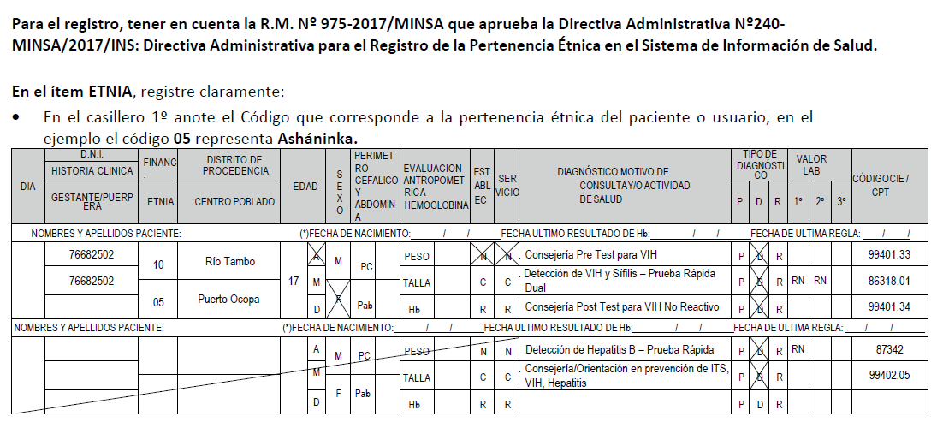
REGISTRO CUANDO LA ATENCIÓN SE REALIZA A POBLACIÓN INDÍGENA

ITS-MANEJO ETIOLOGICO
